はじめに
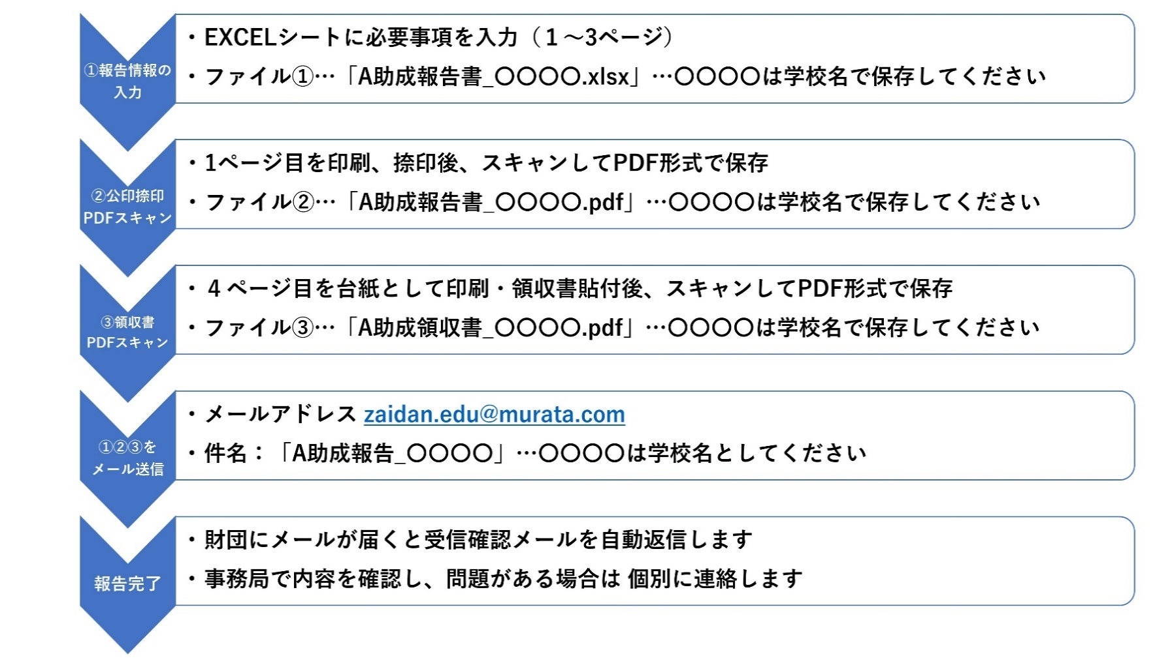
 |  | 公益財団法人 村田学術振興・教育財団
■本EXCELブックについて
 | A助成の報告書（計4シート）を掲載しています
 | 申請方法は次の手順を確認してください

■A助成報告方法について・・・テーマ終了後3か月以内に提出してください

報告シート（1ページ）
このシートは入力用です
A助成（モノづくり教育支援）報告書
報告者 |  | 西暦 20XX年 XX月 XX日
 | 学校名
 | 郵便番号
 | 学校所在地
 | 学校電話
(公印)
←【注意】
事項を入力し、印刷、捺印後、スキャンして
PDF形式にて保存した申請書とEXCELファイルを送信してください。
 | 校長氏名
担当教員
 | ふりがな
 | 氏名
 | 職名
 | 所属部署・教科または学科
 | メールアドレス
報告情報
（必要に応じてサブタイトル）
 | 取組みテーマまたは名称

 | 期間 | 年 月 ～ 年 月
 | 主となる教科科目を記入 | 教科 科目
 | または当該学習にチェック | 探究的な時間 課題研究
円
・入力不要…助成額は3ページ目で入力します
 | 助成額 （①） | 0
 | 教育の概要 (実施概要・スケジュール)

報告シート(2ページ)
教育内容と効果詳細

このシートは入力用です
←当初の目的に対して どのような効果が得られたか
何ができて、何ができなかったか等

今後の課題・展望
←上記を踏まえ、今後どのような対応を行い プログラムに盛り込むか等

報告シート(3ページ)
このシートは入力用です
・金額は 円単位で記入ください ・少額なものは 関連するものを合算して 記入ください
・別紙に領収書を添付してください
【領収書の扱いについて】 主要な領収書を4ページに添付してください （詳細は4ページを参照ください）
助成金使途内訳
 | 費目 | 内 訳 | 金 額(円) | 備 考
 | 機器・備品費

 |  | 小計 (A) | 0
 | 需用費・消耗品費

 |  | 小計 (B) | 0
 | 旅費

 |  | 小計 (C) | 0
 | 謝金

 |  | 小計 (D) | 0
 | その他

 |  | 小計 (E) | 0
 | 内訳合計（A+B+C+D+E)…② |  | 0 | 円
助成額
 | 助成額…① |  |  | 円
・助成総額の 10％以内の範囲で残余金を認めます。 残余金については、助成期間の終了後に、助成テーマに かかわる成果発表などの費用に充当してください。 残余金の会計報告は求めません。
 | 助成金残余（①-②) |  | 0 | 円
 |  | 助成額における残余金の割合 | ( 0.0% )
 | [機器・備品費]：機器･設備本体購入費、コンピューター本体･周辺装置･コンピューターソフトウェア費 等 [需用費・消耗品費]：材料費、実験用試料費、試薬費，事務用品，コンピューター用消耗品 等 [旅費]：講師，生徒，引率教員等の旅費及び宿泊費（パック等を用いて安価にすること） [謝金]：講師謝金等 [その他]：手数料( リース代･ IT ツール使用料，賃借料)，郵送費，印刷製本費 等）

報告シート(4ページ)
このシートは領収書添付の台紙です 台紙をプリントアウトし、領収書を貼り付けて、PDFスキャンしてください。
領収書添付

報告シート（3ページ）の助成金使途内訳の合計額の60%を超える金額分の領収書を添付してください。（添付する領収書は、１枚でも複数枚でもどちらでも可。）

（具体例） 使途内訳合計が150万円の場合、領収書の合計が90万円以上となるよう、選択・添付してください。

台紙が不足する場合は、本ページを複数枚印刷してください

